Veiledning med eksempler
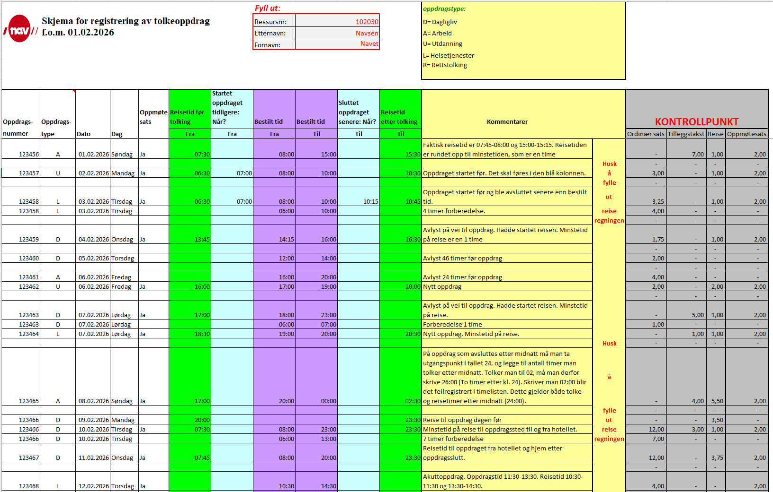
REGISTRERING AV TOLKEOPPDRAG:
Før du starter å fylle ut timelisten må følgende fylles ut:
ressursnummer, etternavn, fornavn.
Dette blir automatisk overført til arkfanen refusjonsskjema.
Arkfane Timelister:
Her føres all tid som er brukt på tolkeoppdraget, inkludert reisetid, se utfylt skjema lenger ned.
Når du fyller ut timelisten, skal du alltid fylle ut de fire første kolonnene til hvert oppdrag. Begynn helt til venstre og fortsett mot høyre.
Oppdragsnummer: Legg inn det spesifikke oppdragsnummeret. Oppdragsnummeret finner du på oppdragsavtalen. Oppdragsnummer er det samme som SA-nummer.
Oppdragstype: Klikk inn i cellen, velg pilen for å finne korrekt type. Feks A for "fungere i arbeid". Se forklaringsboks i timelisten.
Dato: Fyll inn dato for oppdraget. Bruk format 01.02.2026
Oppmøtesats: Velg ja ved oppdraget, der du skal ha dette.
NB: Alle tidspunkter må skrives med kolon, dvs 08:30, for at det skal bli gjenkjent som tidspunkt i skjemaet.
Bestilt tid til og fra må alltid fylles ut. Dette skal alltid samsvare med tidspunktene i oppdragsavtalen.
Hvis oppdraget startet tidligere, eller sluttet senere enn bestilt, skal de blå kolonnene benyttes.
Hvis oppdraget slutter tidligere enn bestilt tid, skal dette føres i kommentarfeltet.
Oppdrag som avsluttes etter 24:00 – Her må dere ta utgangspunkt i 24, og legge til de timene dere tolker etter 24:00. Eks: Man tolker fra 20:00 til 03:00. Da føres det slik:
20:00- 27:00. Det er viktig at dere skriver det slik inn i skjemaet. På denne måten regnes det riktig. På skjemaet vil det stå 03:00, ikke 27:00. Samme skrivemåten må dere bruke på reise etter midnatt også. Hvis dere skriver 03:00 direkte inn, vil de timene ikke telles med.
I kommentarfeltet vil vi gjerne at dere skriver opplysninger tilknyttet reiserute og eventuelle endringer i oppdraget.
Blir du avbestilt fra et oppdrag innenfor 48 timer skriver du det på en rad.
Tar du på deg et nytt oppdrag i samme tidrom/overlappende, skrives det på egen rad.
Forberedelsestid honoreres med ordinær sats. Det føres med oppdragsnummeret og oppdragstypen til det oppdraget man har fått forberedelsestid til, dato må være en hverdag, tidspunkt må være fra 06:00 uavhengig av hvilken tid på døgnet forberedelsen har funnet sted. Videre angir man et tidspunkt i kolonnene for bestilt tid (Fra og Til) som gir det antall timer man har fått til forberedelse. Har man for eksempel fått tre timer forberedelse skal det føres slik: Bestilt tid Fra kl 06:00 – Bestilt tid Til kl 09:00 NB: Kommenter at det er forberedelsestid i kommentarfeltet.
Akuttoppdrag: Hele oppdragstiden (reisen og tolkingen) honoreres med tolkesats, minstetid på 2 timer.
Nedenfor følger flere eksempler på oppdrag. Oppdragene er organisert etter dato og er ment som eksempler på oppdrag man kan få, samt hvordan de registreres. Listen er ikke uttømmende.

